Calcul des NHP
 | 

Calculs pour établir les Normes d'hypothèses de projection 2023

Institut québécois de planification financière (IQPF)
FP Canada Standards Council

© 2023 Institut québécois de planification financière
© 2023 FP Canada Standards Council

IPC 1997-2022
IPC de janvier 1997 à janvier 2022

 | 1 année | 2 années
35431 | 0.021590909091 | 0.018874985249
35462 | 0.022701475596 | 0.017660151479
35490 | 0.019209039548 | 0.0170563749
35521 | 0.016910935738 | 0.015311352668
35551 | 0.014606741573 | 0.01471499557
35582 | 0.016853932584 | 0.015838089434
35612 | 0.016853932584 | 0.014681756573
35643 | 0.01797752809 | 0.016399170996
35674 | 0.016835016835 | 0.015820191073
35704 | 0.014557670773 | 0.016399170996
35735 | 0.0089186176143 | 0.014105068969
35765 | 0.0078037904125 | 0.014698357279
35796 | 0.011123470523 | 0.01634371423
35827 | 0.0099889012209 | 0.016325311903
35855 | 0.009977827051 | 0.014582934547
35886 | 0.0088691796009 | 0.012882076782
35916 | 0.011074197121 | 0.012838929262
35947 | 0.0099447513812 | 0.013393453766
35977 | 0.0099447513812 | 0.013393453766
36008 | 0.0088300220751 | 0.013393453766
36039 | 0.0066225165563 | 0.011715880852
36069 | 0.011037527594 | 0.012796069828
36100 | 0.012154696133 | 0.010535361496
36130 | 0.0099557522124 | 0.0088791975398
36161 | 0.006600660066 | 0.0088595307755
36192 | 0.0065934065934 | 0.0082897245839
36220 | 0.0098792535675 | 0.0099285391066
36251 | 0.016483516484 | 0.01266919147
36281 | 0.015334063527 | 0.013201891574
36312 | 0.016411378556 | 0.013172905785
36342 | 0.018599562363 | 0.014262925364
36373 | 0.020787746171 | 0.014791271397
36404 | 0.026315789474 | 0.016421459229
36434 | 0.022925764192 | 0.016964274466
36465 | 0.021834061135 | 0.016982863005
36495 | 0.026286966046 | 0.018088613422
36526 | 0.021857923497 | 0.0142006016
36557 | 0.027292576419 | 0.016890325485
36586 | 0.030434782609 | 0.020105244135
36617 | 0.021621621622 | 0.01904933073
36647 | 0.023732470334 | 0.019524619158
36678 | 0.027987082885 | 0.022182844726
36708 | 0.029001074114 | 0.023787108614
36739 | 0.025723472669 | 0.023252633449
36770 | 0.026709401709 | 0.026512576725
36800 | 0.027748132337 | 0.025334113189
36831 | 0.032051282051 | 0.026929964914
36861 | 0.032017075774 | 0.029148032891
36892 | 0.029946524064 | 0.025894252052
36923 | 0.028692879915 | 0.027992489735
...

Comparaison Normes vs réalité
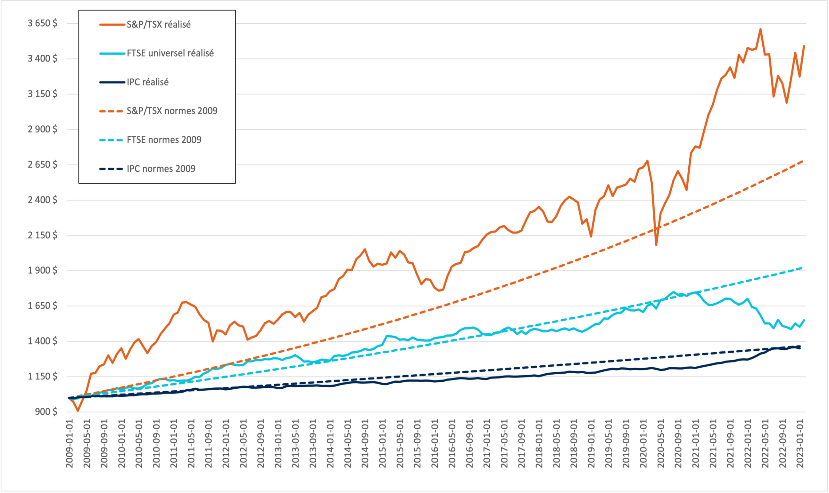
Comparaison des Normes et données avérées depuis 2009

